Frequencies
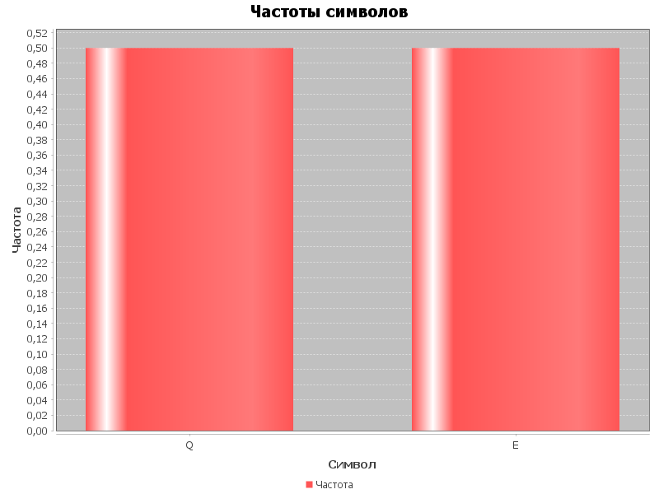
Символ | Частота
Q | 0.5
E | 0.5

